Dim. limtræsbjælke
Dimensionering af limtræsbjælke
Nr | Af Michael Pedersen
1 | Lastopland | 4.024 | [m] | Lastgruppe, Boliglast, L40=GL30, L30=GL28, c=homogen (samme styrkekl.), h=lav styrke.
2 | Spændvidde | 5.141 | [m]
 |  |  |  | Ifølge nye standarder i DS, vedrørende bjælker i limtræ, skal der påregnes ekstra 7% på spændvidden.
3 | Lastopland (≈) | 4.1 | [m] | Dette gælder, når Knud Ahlers’ `Dimensionering med diagrammer’ anvendes til overslagsdimensionering.
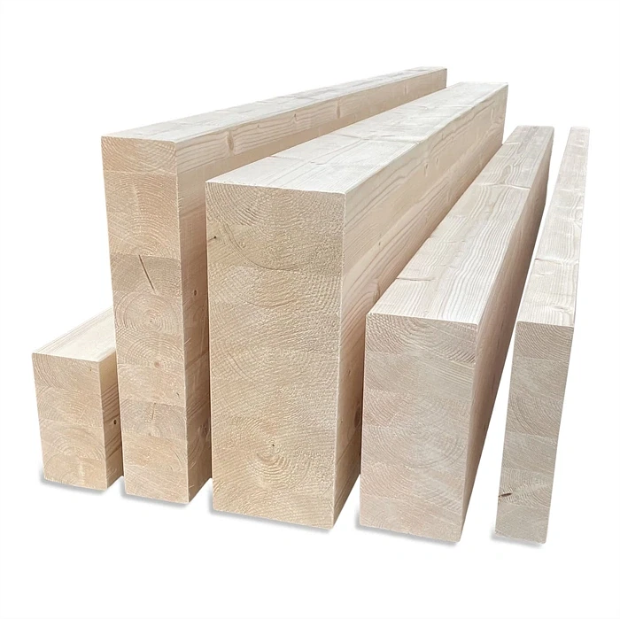
4 | Spændvidde (+7%) | 5.5 | [m]
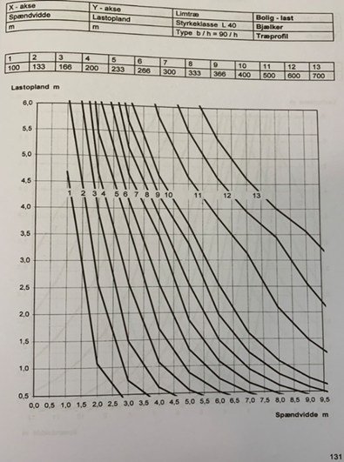
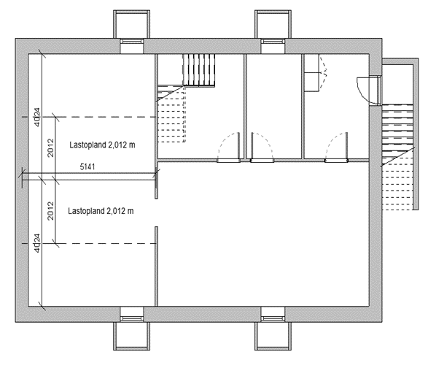

 |  |  |  | I dette tilfælde dimensioneres bjælken 90x500 mm

 |  |  |  | Er der en måde så den selv kan komme med resultatet, i stedet for at skulle aflæse grafen?

